Sheet1
开关电源、电源线、端子、杜邦线采购明细表-2022.09.09

序号 | 零部件名称 | 品牌型号/图号 | 单位 | 数量 | 技术要求 | 临采推荐供应商 | 单价（供参考） | 备注 | 预算编码
1 | 开关电源 | 德力西/ CDKU-S50-24 | 个 | 5 | 50W，24V，2.2A | https://item.jd.com/100005048714.html#crumb-wrap | ¥65.00 |  |  | 325
2 | 三芯U型电源线 | 明纬 | 个 | 5 | 1.5M 0.75平方 | https://i-item.jd.com/100012735839.html | ¥30.00 |  |  | 150
3 | 免螺丝弹簧式接线端子 | —— | 个 | 30 | 8P，直角 | https://item.taobao.com/item.htm?spm=a1z09.2.0.0.23ff2e8dIxyCAc&id=575528342639&_u=dal8a7qfe12&mt=&spm=a1z09.2.0.0.23ff2e8dIxyCAc&_u=dal8a7qfe12&mt=&mt=&spm=a1z09.2.0.0.23ff2e8dIxyCAc&_u=dal8a7qfe12&mt=&spm=a1z09.2.0.0.23ff2e8dIxyCAc&_u=dal8a7qfe12&mt=&mt= | ¥3.00 |  |  | 90
4 | 杜邦线 | —— | 排 | 10 | 2.54mm，间距21cm，母对母 | https://detail.tmall.com/item.htm?spm=4710s.1.14.11.7e106a52v44wgZ&id=14466195609&ns=1&abbucket=4&skuId=3936936817454 | ¥5.00 |  |  | 50
5 | 杜邦线 | —— | 排 | 10 | 2.54mm，间距21cm，公对母 | https://detail.tmall.com/item.htm?spm=4710s.1.14.11.7e106a52v44wgZ&id=14466195609&ns=1&abbucket=4&skuId=3108214440216 | ¥5.00 |  |  | 50
6 | 杜邦线 | —— | 排 | 10 | 2.54mm，间距21cm，公对公 | https://detail.tmall.com/item.htm?spm=4710s.1.14.11.7e106a52v44wgZ&id=14466195609&ns=1&abbucket=4&skuId=3108214440220 | ¥5.00 |  |  | 50
7 | 软针钢针表笔 | —— | 套 | 3 | 20A,钢针软线，高硬 | https://item.taobao.com/item.htm?id=653962390987&ali_refid=a3_430582_1006:1103820992:N:%2Ftq86iBKLMm332sCEkfLGFwulRBfwp8m:70faf49ce257d04d2c4ecd0f370a71e9&ali_trackid=1_70faf49ce257d04d2c4ecd0f370a71e9&spm=3503f.1.14.1#detail | ¥32.00 | 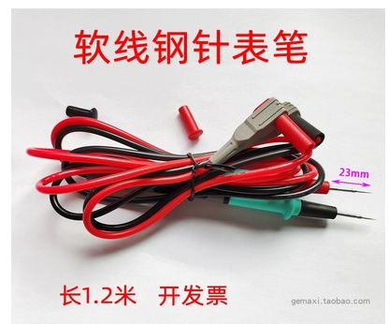 |  | 96
8 | 鳄鱼夹转香蕉插头 | 扬州惠民电气 | 套 | 3 | 2.5平方,1m，红色 | https://item.taobao.com/item.htm?spm=3471c.1.14.82.3ba81fd7gt3pPK&id=584242811630&ns=1&abbucket=4#detail | ¥13.00 | 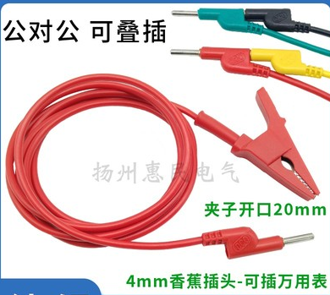 |  | 39
9 | 鳄鱼夹转香蕉插头 | 扬州惠民电气 | 套 | 3 | 2.5平方,1m，黑色 | https://item.taobao.com/item.htm?spm=3471c.1.14.82.3ba81fd7gt3pPK&id=584242811630&ns=1&abbucket=4#detail | ¥13.00 | 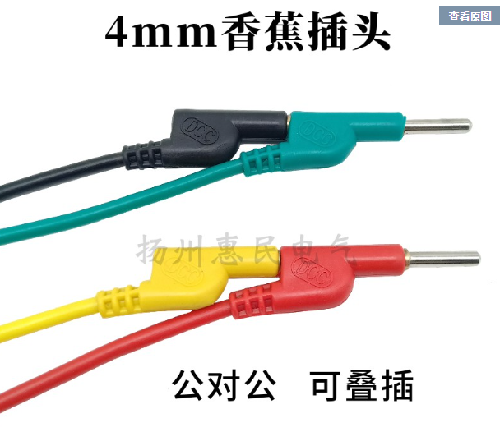 |  | 39
申请人：姚明阳
要求到货日期：2022.09.30前 |  |  |  |  |  |  |  |  |  | 889

